テンプレート
~ 術 前 術 後 訪 問 用 紙 ~ |  |  |  |  |  |  |  | 手術日
ID | 氏名 |  |  |  |  | 歳 | 性別 |  | 血液型
 | ㎝ | ㎏ | BMI |  | 病室 |  | 診療科 |  | 執刀医
術前訪問 済□ |  |  |  | 訪問Ns： |  |  | 訪問日付： | 2026 / / （ ）
病名： |  |  |  |  | 予定術式：

予定時間： 入室時間： |  |  |  |  | □オンコール |  |  | 体位：
麻酔方法： | □全麻 □硬麻 □脊麻 □静麻 □伝麻 □局麻
麻酔同意書： | □手術同意書 □麻酔同意書・説明書 □輸血・血液製剤 □バースプラン(C/S)
～現病歴～ |  |  |  |  | ～既往歴・手術歴～

～内服薬～ |  |  |  |  | 中止薬： |  | □無 □有 ( )
 |  |  |  |  | 感染症： |  | □無 □有 ( )
 |  |  |  |  | アレルギー： |  | □無 □有 ( )
 |  |  |  |  | テープかぶれ： |  | □無 □有 ( )
義歯： |  | □無 □有 |  |  | 患者からの要望や手術に対する思い
ぐらつき： |  | □無 □有
開口・頸部可動域制限： |  | □無 □有
麻痺・関節可動域制限： |  | □無 □有
コミュニケーション： |  | □可 □不可
乗り物酔い： |  | □無 □有
PONV既往： |  | □無 □有
喫煙： |  | □無 □有
本/日 年～禁煙
視力障害： |  | □無 □有
メガネ・コンタクト
聴力障害： |  | □無 □有
補聴器・難聴
除去物(アクセサリー類)： |  | □無 □有
DVTリスク（ ）
ASA （ ）
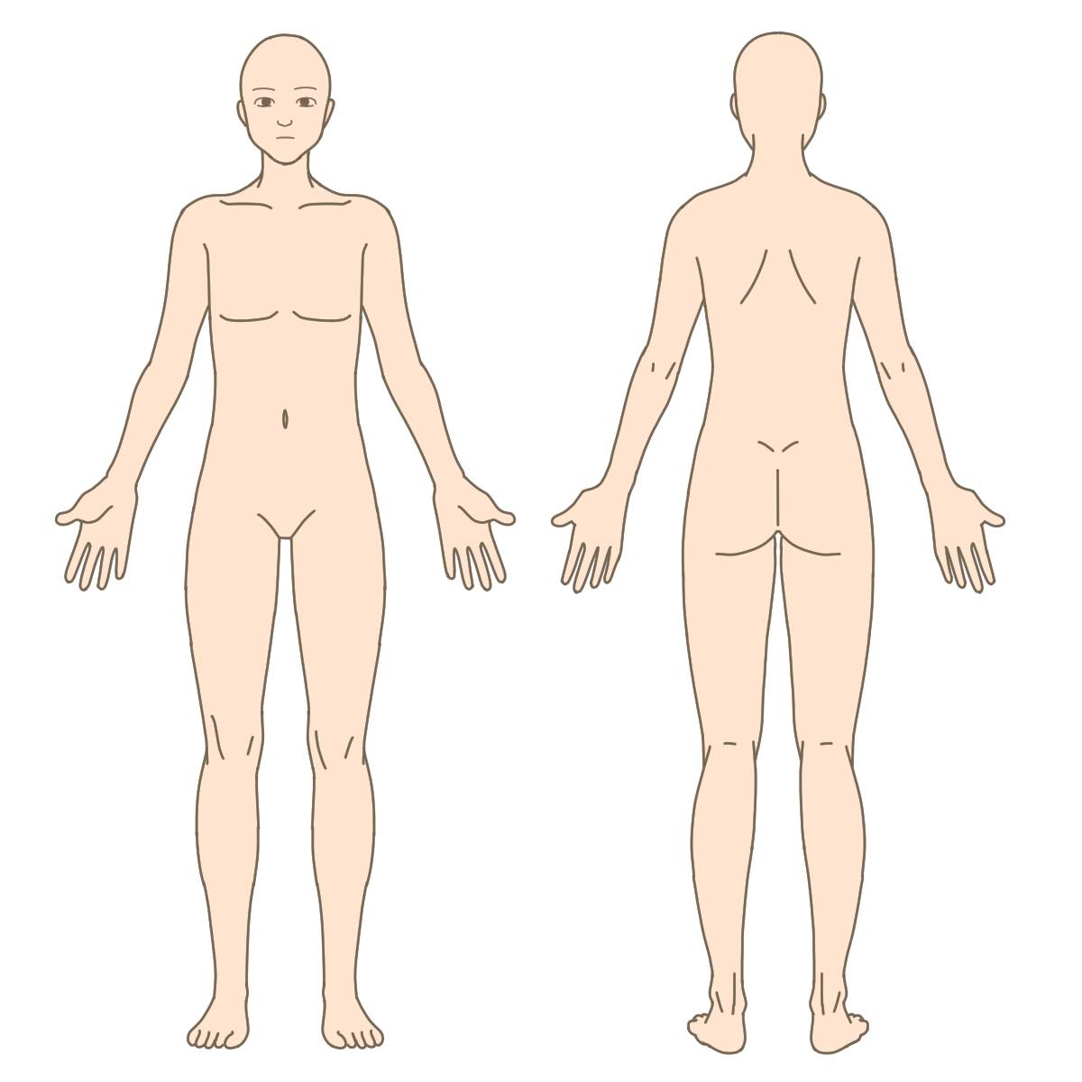
術後訪問 済□ |  |  |  | 訪問Ns： |  |  | 訪問日付： 2026 / / （ ）
手術時間：
術後神経症状： |  | □無 □有
（ ）
皮膚トラブル： |  | □無 □有
術後疼痛： |  | □無 □有
 |  | □自制内
（ ）
その他術中体位性による身体合併症： |  | □無 □有
再訪問の必要性： |  | □無 □有

